議題截圖
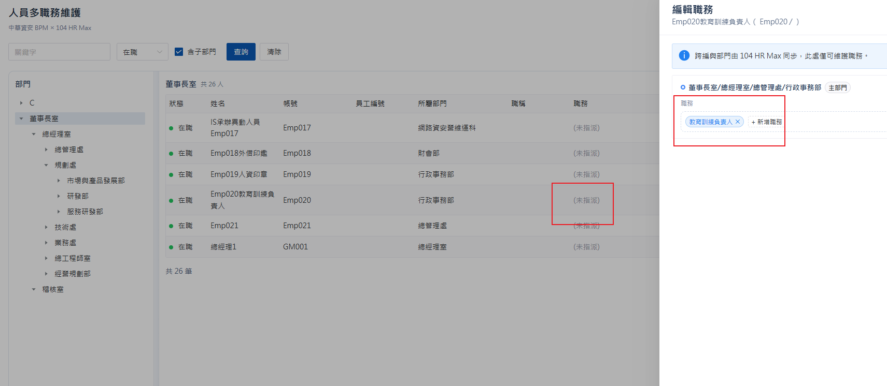
#16

表單進度
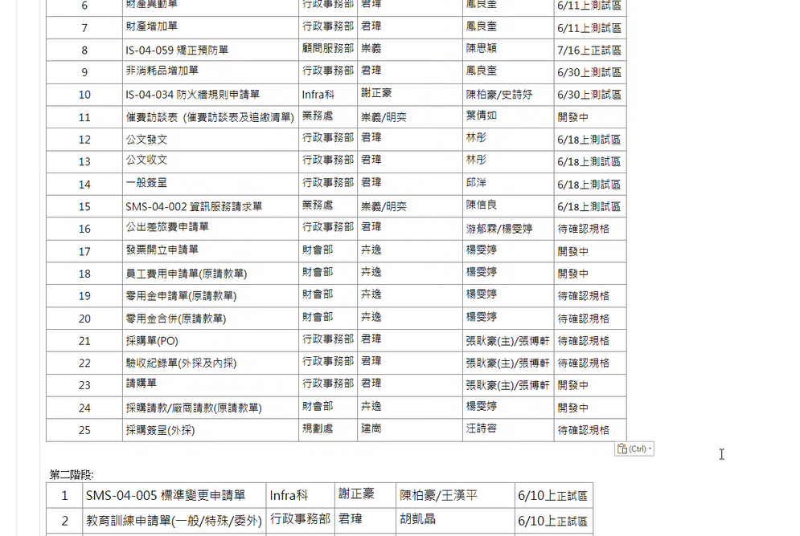
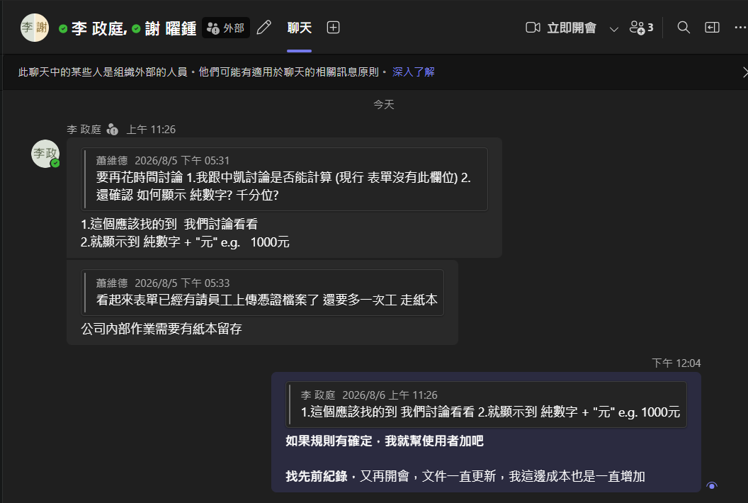
項次 | 2026/02/13確認 | 2026/05確認 | 規格確認 | NS 規格確認 | 開發狀態 | 備註 | 2026-07-15
1 | 請購單 | 01.中華資安_UOF建置案_請購單(內採)規格書 | Y | 不需要 | OnGoing | 開發中 | 7/15當日提供
2 | 請轉採客製拋轉(頁面) | 02.中華資安_UOF建置案_請轉採規格書 | Y | 不需要 | OnGoing | 開發中 | 7/15當日提供
3 | 採購單 | 03.中華資安_UOF建置案_採購單規格書 | N | N | Pending | 等CHTS 確認 | 7/15當日提供
4 | 採購簽呈(外採) | 04.中華資安_UOF建置案_請購單(外採)規格書 | N | 不需要 | Pending | 開發中 | 7/15當日提供
5 | 採轉驗客製拋轉(頁面) | 05.中華資安_UOF建置案_採轉驗規格書 | N | 不需要 | Pending |  | 7/15當日提供
6 | 驗收紀錄單 | 06.中華資安_UOF建置案_驗收單規格書 | N | N | Pending |  | 7/15當日提供
7 | 請款單(採購單請款)(ns起單bpm簽核) | 合併8
8 | 請款單(廠商請款單) | 07.中華資安_UOF建置案_廠商請款(採購)規格書 | Y | N | Pending |  | 7/16提供
9 | 請款單(員工費用請款單&員工個人零用金) | 12.中華資安_UOF建置案_員工請款規格書 | Y | N | Pending |  | 7/16提供
10 | 請款單(零用金合併請款) | 13.中華資安_UOF建置案_零用金申請單規格書 | N | 不需要 | Pending
10-1 |  | 14.零用金申請單合併(Merge)頁面(選擇13選擇完成後建立10-2表單) | N | 不需要 | Pending |  | 7/16提供
10-2 |  | 15.零用金合併簽核 | N | N | Pending |  | 7/16提供
11 | 國內/國外差旅費申請單 | 9.中華資安_UOF建置案_國內外差旅費申請單規格書 | N | N | Pending |  | 7/15當日提供
12 | 發票開立申請單 | 10.中華資安_UOF建置案_發票開立申請單規格書 | Y | N | Pending |  | 7/24 confirm
13 | 催費訪談表 | 11.中華資安_UOF建置案_催費訪談表規格書 | Y | Y | Pending |  | 7/15當日提供，待政庭提供savedsearch
14 | 非消耗品增加單 | 中華資安_UOF建置案_標準表單規格書 | Y | 不需要 | 已完成

